상품제안서
머그 드리쎄 | 상품코드: S37623

 |  |  |  |  |  |  | 02-713-8555 | www.synergygift.co.kr
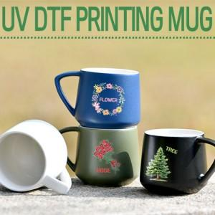

【상세/제작정보】 | <p><span style="font-size: 14pt;">※ 200개 미만 포장지포장 진행시 120,000원(VAT별도) 발생 됩니다.</span></p>

【인쇄/포장옵션】 | UV DTF전사인쇄 / 포장지포장

【공급단가】 | 수량 | 100~ | 300~ | 500~ | 1,000~ | 3,000~
*VAT별도 | 무광 화이트 | 6,300원 | 6,050원 | 5,900원 | 5,800원 | 5,700원
 | 무광 블랙 | 6,300원 | 6,050원 | 5,900원 | 5,800원 | 5,700원
 | 무광 네이비 | 6,300원 | 6,050원 | 5,900원 | 5,800원 | 5,700원
 | 무광 카키 | 6,300원 | 6,050원 | 5,900원 | 5,800원 | 5,700원

【상품 URL】 | https://www.synergygift.co.kr:443/src/goods_detail.php?gdno=37623

